程序说明
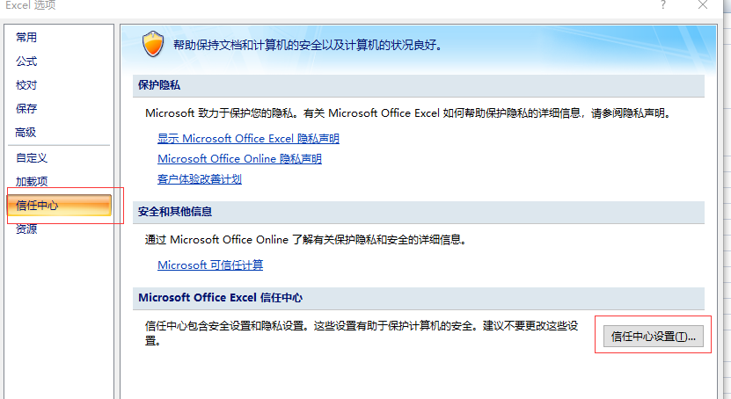
1.使用
1）打开Excel宏禁用选项
2）打开模板文件时，“菜单栏”会出现“加载项”选项卡。选中，则可看到“Control-M”菜单。选择“生成...”子菜单，可保存XML配置文件。

2.存在的问题
1）模板中格式/内容的有效性检查
初步检查列个数及列头，数据未校验
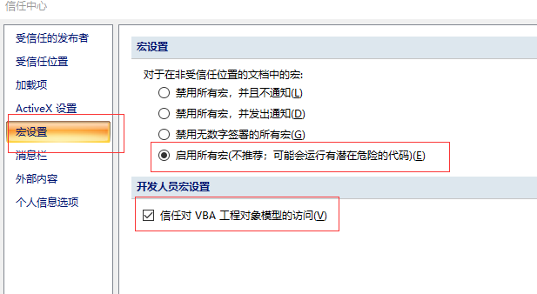
2）菜单“校验”未挂接实际功能，待以后需要时挂接

3）输出结果xml做了部分优化，去掉了一些貌似重复的属性项。但是否优化合理或是否可以这样优化需进一步测试

4）scheduling部分未使用，所有job的时间按every day配置

5）folder的Application属性定为与name同；subapplication属性与路径相同，但路径分隔符该为“_”

